Sayfa1
Başlama Tarihi | 2022-01-18 | 1. Kitap | Polimat | 2. Kitap | Miray | TYT Tekrarı | deneme
Tarih | Çalışılacak Konu |  | Çözülecek 1. Kitap |  | Çözülecek 2. Kitap |  | Çözülecek 2. Kitap

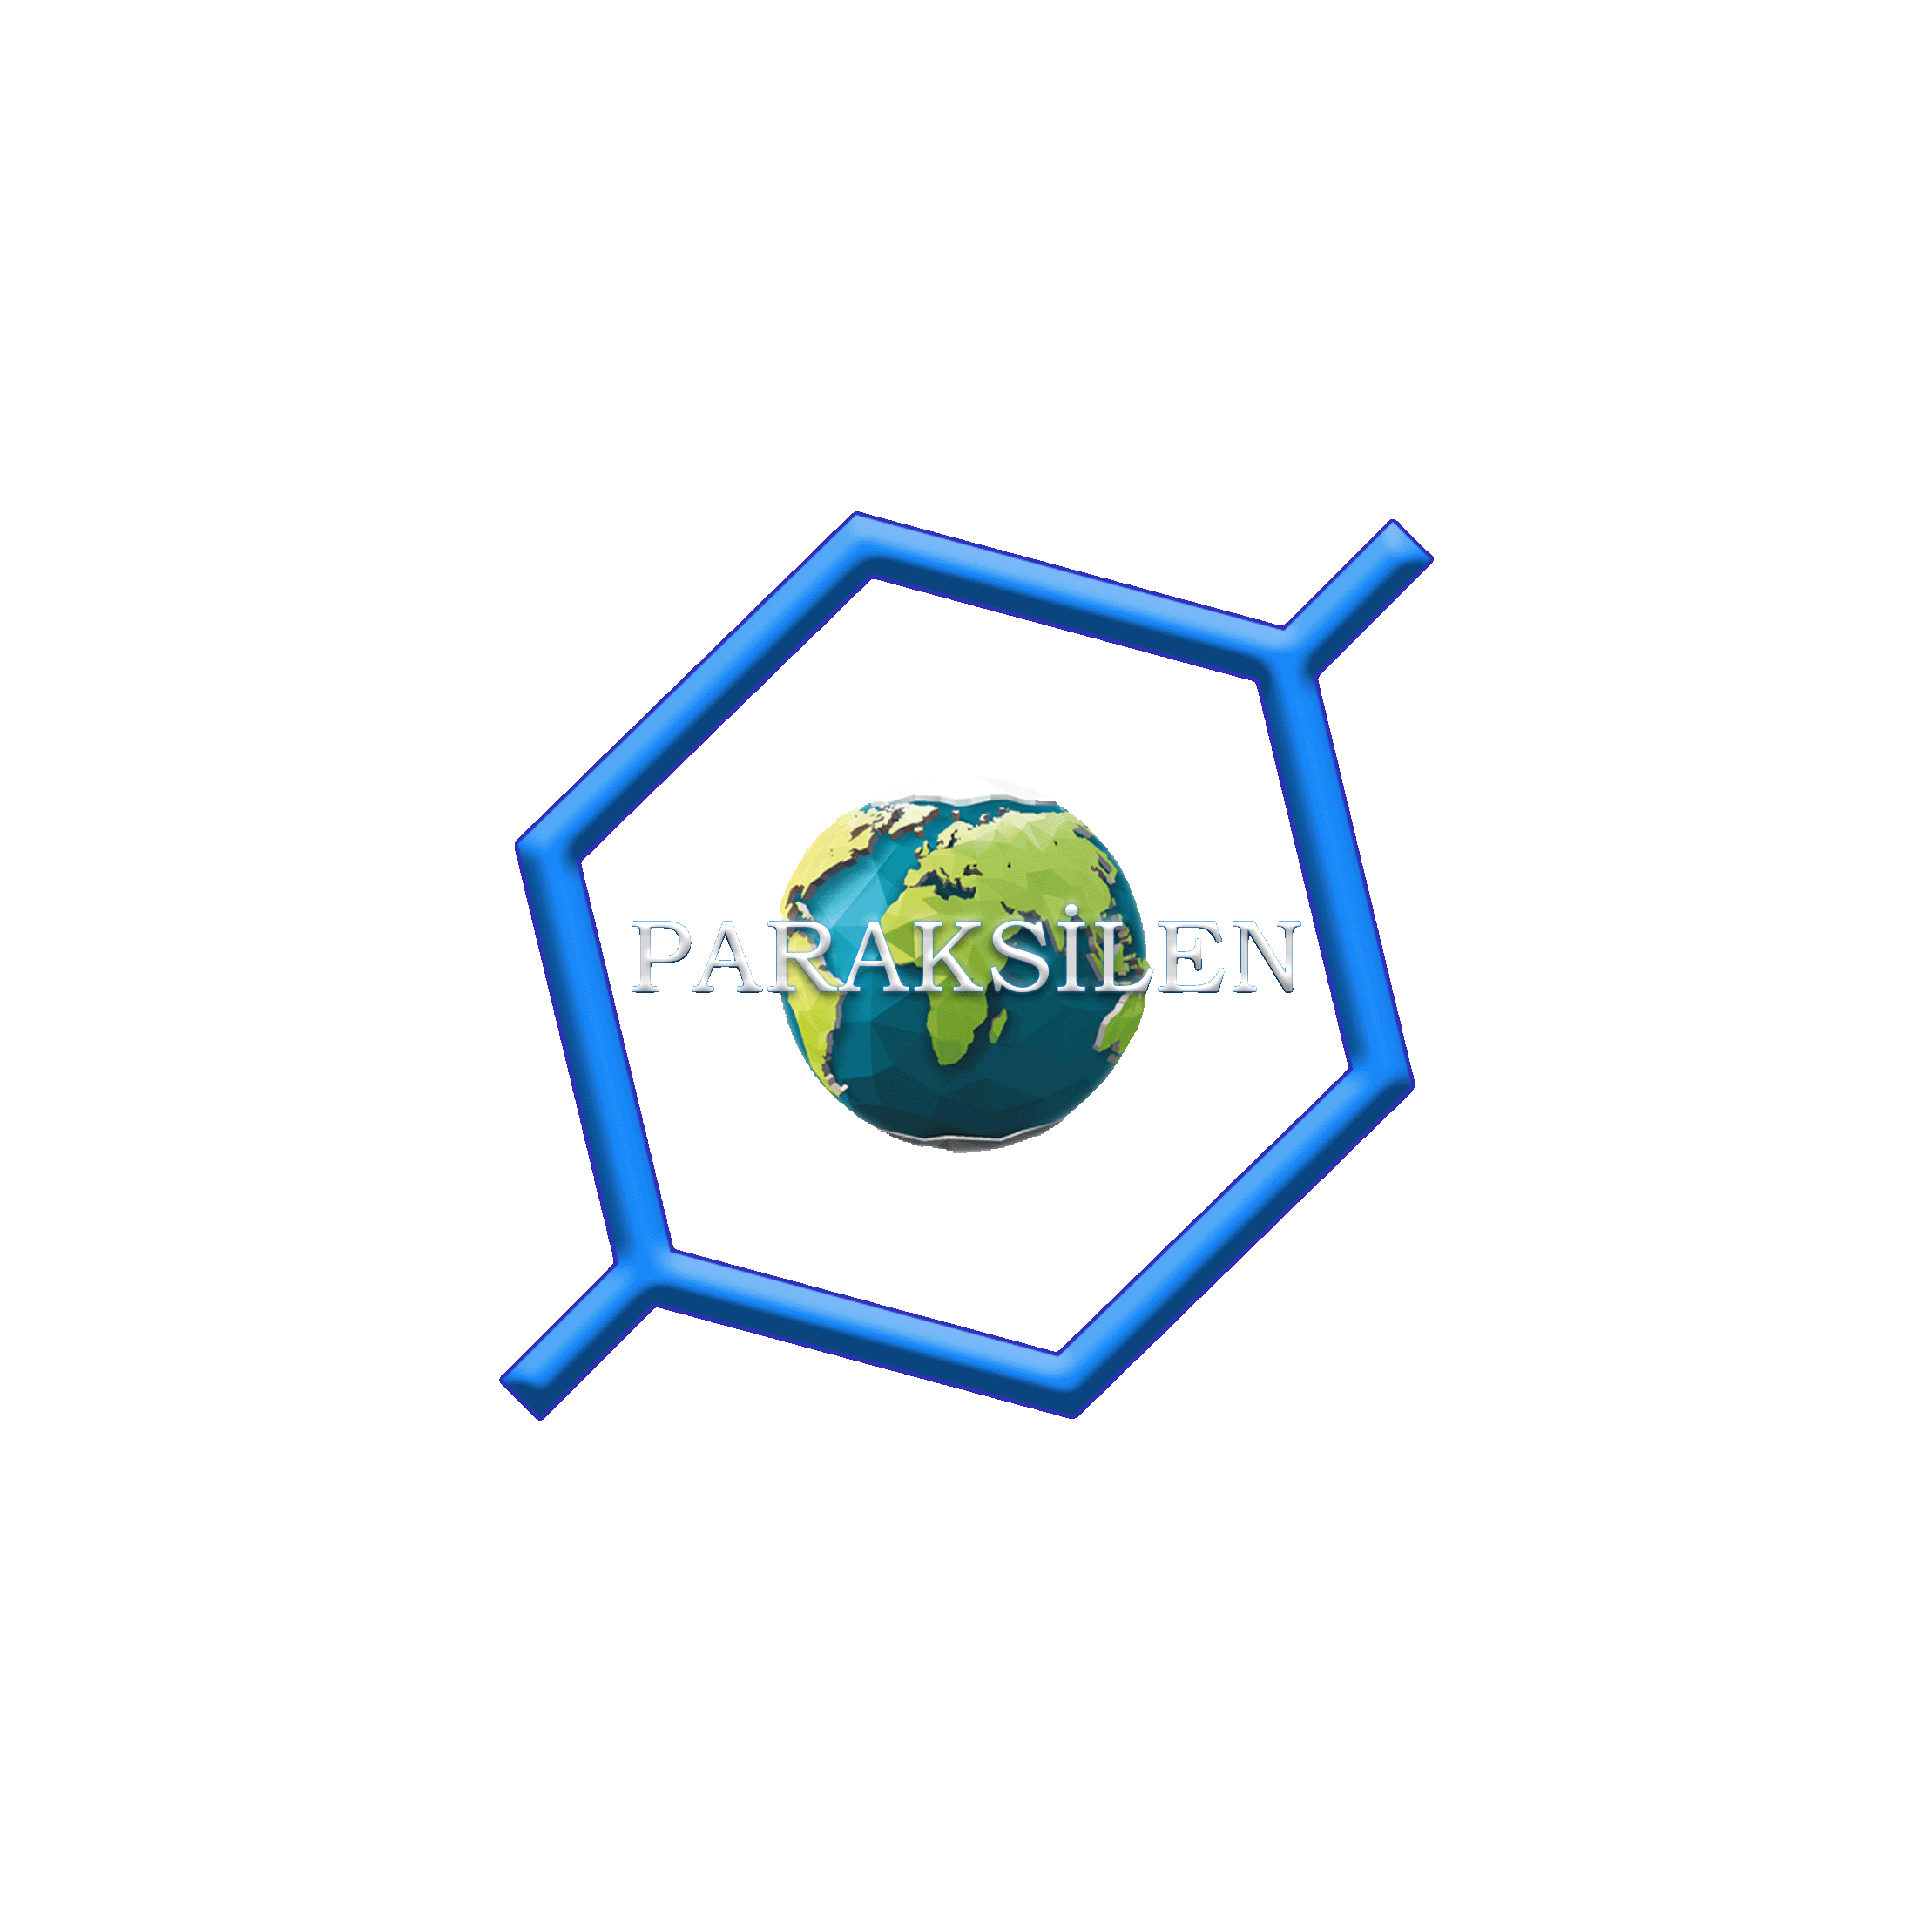
2022-01-18 | Modern Atom Modeli Konu Çalış Kanaldaki testlerin çözümünü izle |  | Polimat | Modern Atom Modeli testlerinin yarısını çöz | Miray |  | deneme | 2 test veya 2 deneme*
2022-01-21 | Modern Atom Modeli Soru çözümü |  | Polimat | Modern Atom Modeli testlerinin yarısını çöz | Miray |  | deneme | 2 test veya 2 deneme*
2022-01-24 | Periyodik Sistem Konu Çalış Kanaldaki testlerin çözümünü izle |  | Polimat | Periyodik Sistem testlerini çöz | Miray | Modern Atom Modeli testlerinin yarısını çöz | deneme | 2 test veya 2 deneme*
2022-01-27 | Gazlar Konu Çalış Kanaldaki testlerin çözümünü izle |  | Polimat | Gaz testlerinin yarısını çöz | Miray | Modern Atom Modeli testlerinin yarısını çöz | deneme | 2 test veya 2 deneme*
2022-01-30 | Gazlar Soru çözümü |  | Polimat | Gaz testlerinin yarısını çöz | Miray | Periyodik Sistem testlerinin yarısını çöz | deneme | 2 test veya 2 deneme*
2022-02-02 | Gazlar Soru çözümü |  | MEB sitesi | MEB ödsgm deki 11. sınıf ve mezun testlerini indir çöz | Miray | Periyodik Sistem testlerinin yarısını çöz | deneme | 2 test veya 2 deneme*
2022-02-05 | Sıvı Çözeltiler Konu Çalış Kanaldaki testlerin çözümünü izle |  | Polimat | Sıvı Çözeltiler testlerinin yarısını çöz | Miray | Gaz testlerinin üçte birini çöz | deneme | 2 test veya 2 deneme*
2022-02-10 | Sıvı Çözeltiler Soru çözümü |  | Polimat | Sıvı Çözeltiler testlerinin yarısını çöz | Miray | Gaz testlerinin üçte birini çöz | deneme | 2 test veya 2 deneme*
2022-02-13 | Sıvı Çözeltiler Soru çözümü |  | Polimat | MEB ödsgm deki 11. sınıf ve mezun testlerini indir çöz | Miray | Gaz testlerinin üçte birini çöz | deneme | 2 test veya 2 deneme*
2022-02-16 | Entalpi Konu Çalış Kanaldaki testlerin çözümünü izle |  | Polimat | Entalpi testlerinin yarısını çöz | Miray | Sıvı çözeltiler testlerinin üçte birini çöz | deneme | 2 test veya 2 deneme*
2022-02-19 | Entalpi Soru çözümü |  | Polimat | Entalpi testlerinin yarısını çöz | Miray | Sıvı çözeltiler testlerinin üçte birini çöz | deneme | 2 test veya 2 deneme*
2022-02-22 | Hız Konu Çalış Kanaldaki testlerin çözümünü izle |  | Polimat | Hız testlerinin yarısını çöz | Miray | Sıvı çözeltiler testlerinin üçte birini çöz | deneme | 2 test veya 2 deneme*
2022-02-25 | Hız Soru çözümü |  | Polimat | Hız testlerinin yarısını çöz | Miray | Entalpi testlerinin yarısını çöz | deneme | 2 test veya 2 deneme*
2022-02-28 | Tepkimelerde denge, dengeye etki eden faktörlere kadar olan kısmı. Konu Çalış Kanaldaki testlerin çözümünü izle |  | Polimat | Denge testlerinde çalıştığın yerin yarısını çöz | Miray | Entalpi testlerinin yarısını çöz | deneme | 2 test veya 2 deneme*
2022-03-03 | Tepkimelerde denge, dengeye etki eden faktörlere kadar olan kısmı. Soru Çözümü |  | Polimat | Denge testlerinde çalıştığın yerin yarısını çöz | Miray | Hız testlerinin yarısını çöz | deneme | 2 test veya 2 deneme*
2022-03-06 | Dengenin geri kalan kısmı Konu Çalış Kanaldaki testlerin çözümünü izle |  | Polimat | Denge testlerinde geri kalan kısmın yarısını çöz | Miray | Hız testlerinin yarısını çöz | deneme | 2 test veya 2 deneme*
2022-03-09 | Dengenin geri kalan kısmı Soru Çözümü |  | Polimat | Denge testlerinde geri kalan kısmın yarısını çöz | Miray | Denge testlerinin dörtte birini çöz | deneme | 2 test veya 2 deneme*
2022-03-12 | Asit Baz Dengesi Konu Çalış Kanaldaki testlerin çözümünü izle |  | Polimat | Asit Baz dengesi testlerinin yarısını çöz | Miray | Denge testlerinin dörtte birini çöz | deneme | 2 test veya 2 deneme*
2022-03-15 | Asit Baz Dengesi Soru Çözümü |  | Polimat | Asit Baz dengesi testlerinin yarısını çöz | Miray | Denge testlerinin dörtte birini çöz | deneme | 2 test veya 2 deneme*
2022-03-18 | Asit Baz Dengesi Soru Çözümü |  | Polimat | MEB ödsgm deki 11. sınıf ve mezun testlerini indir çöz | Miray | Denge testlerinin dörtte birini çöz | deneme | 2 test veya 2 deneme*
2022-03-21 | Sulu Çözeltilerde Denge (Kçç) Konu Çalış Kanaldaki testlerin çözümünü izle |  | Polimat | Sulu çözeltilerde denge (kçç) testlerinin yarısını çöz | Miray | Asit baz testlerinin üçte birini çöz | deneme | 2 test veya 2 deneme*
2022-03-24 | Sulu Çözeltilerde Denge (Kçç) Soru Çözümü |  | Polimat | Sulu çözeltilerde denge (kçç) testlerinin yarısını çöz | Miray | Asit baz testlerinin üçte birini çöz | deneme | 2 test veya 2 deneme*
2022-03-27 | Kimya ve Elektrik Redoks ve Piller Konu Çalış Kanaldaki testlerin çözümünü izle |  | Polimat | Kimya ve elektrik, redoks ve piller testlerinin yarısını çöz | Miray | Asit baz testlerinin üçte birini çöz | deneme | 2 test veya 2 deneme*
2022-03-30 | Kimya ve Elektrik Soru Çözümü |  | Polimat | Kimya ve elektrik, redoks ve piller testlerinin yarısını çöz | Miray | Kçç Testlerinin yarısını çöz | deneme | 2 test veya 2 deneme*
2022-04-02 | Kimya ve Elektrik, Elektroliz Konu Çalış Kanaldaki testlerin çözümünü izle |  | Polimat | kimya ve elektrik elektroliz testlerinin yarısını çöz | Miray | Kçç Testlerinin yarısını çöz | deneme | 2 test veya 2 deneme*
2022-04-05 | Kimya ve Elektrik Soru Çözümü |  | Polimat | kimya ve elektrik elektroliz testlerinin yarısını çöz | Miray | Kimya ve elektrik redoks pil testlerinin yarısını çöz | deneme | 2 test veya 2 deneme*
2022-04-08 | Karbon Kimyasına Giriş Konu Çalış Kanaldaki testlerin çözümünü izle |  | Polimat | Karbon Kimyasına Giriş testlerinin yarısını çöz | Miray | Kimya ve elektrik redoks pil testlerinin yarısını çöz | deneme | 2 test veya 2 deneme*
2022-04-11 | Karbon Kimyasına Giriş Soru Çözümü |  | Polimat | Karbon Kimyasına Giriş testlerinin yarısını çöz | Miray | kimya ve elektrik elektroliz testlerini çöz | deneme | 2 test veya 2 deneme*
2022-04-14 | Organik Kimya Alkanlar Konu Çalış Kanaldaki testlerin çözümünü izle |  | Polimat | Organik kimya, alkanlar testlerinin yarısını çöz | Miray | Karbon kimyasına giriş testlerinin yarısını çöz | deneme | 2 test veya 2 deneme*
2022-04-17 | Organik Kimya Alkanlar Soru Çözümü |  | Polimat | Organik kimya, alkanlar testlerinin yarısını çöz | Miray | Karbon kimyasına giriş testlerinin yarısını çöz | deneme | 2 test veya 2 deneme*
2022-04-20 | Organik Kimya Alkenler Konu Çalış Kanaldaki testlerin çözümünü izle |  | Polimat | Organik kimya, alkenler testlerinin yarısını çöz | Miray | Alkanlar Testlerinin yarısını çöz | deneme | 2 test veya 2 deneme*
2022-04-23 | Organik Kimya Alkenler Soru Çözümü |  | Polimat | Organik kimya, alkenler testlerinin yarısını çöz | Miray | Alkanlar Testlerinin yarısını çöz | deneme | 2 test veya 2 deneme*
2022-04-26 | Organik Kimya Alkİnler Konu Çalış Kanaldaki testlerin çözümünü izle Kitaptaki soruları çöz |  | Polimat | Organik kimya, alkinler testlerini çöz | Miray | Alken testlerini çöz | deneme | 2 test veya 2 deneme*
2022-04-29 | Organik Kimya Aromatik Hidrokarbonlar Konu Çalış Kanaldaki testlerin çözümünü izle Kitaptaki soruları çöz |  | Polimat | Organik kimya, Aromatik hidrokarbonlar testlerini çöz | Miray | alkin testlerini çöz | deneme | 2 test veya 2 deneme*
2022-05-02 | Organik Kimya Fonksiyonel gruplar Konu Çalış Kanaldaki testlerin çözümünü izle Kitaptaki soruları çöz |  | Polimat | Organik kimya, fonksiyonel gruplar testlerini çöz | Miray | aromatik hidrokarbonlar çöz | deneme | 2 test veya 2 deneme*
2022-05-05 | Organik Kimya Alkoller Eterler Konu Çalış Kanaldaki testlerin çözümünü izle Kitaptaki soruları çöz |  | Polimat | Organik kimya, alkol ve eter testlerini çöz | Miray | fonksiyonel gruplar çöz | deneme | 2 test veya 2 deneme*
2022-05-08 | Organik Kimya Aldehit - Ketonlar Konu Çalış Kanaldaki testlerin çözümünü izle Kitaptaki soruları çöz |  | Polimat | Organik kimya, aldehit ve keton testlerini çöz | Miray | alkol ve eter çöz | deneme | 2 test veya 2 deneme*
2022-05-11 | Organik Kimya Asit - Esterler Konu Çalış Kanaldaki testlerin çözümünü izle Kitaptaki soruları çöz |  | Polimat | Organik kimya, asit ve ester testlerini çöz | Miray | aldehit ve keton çöz | deneme | 2 test veya 2 deneme*
2022-05-14 | Sürdürülebirlirlik ve alternatif enerji kaynakları, konu çalış, kanaldaki testlerin çözümünü izle ve kitaptaki soruları çöz. |  | Polimat | Sürdürülebilirlik - alternatif enerji kaynakları testlerini çöz | Miray | asit ve ester çöz | deneme | 2 test veya 2 deneme*
2022-05-17 |  |  | Polimat |  | Miray | sürdürülebilirlik çöz | deneme | 2 test veya 2 deneme*
* TYT den 1 veya 2 kitap bitirdi isen 1 kitap daha al ve her gün bu kitaptan 2 test çöz. Bu testlerin her gün farklı bir konudan çöz, yani bugün kimya biliminden 2 test çözdü isen yarın atomdan sonraki gün periyodik cetvelden 2 test çöz ve böylece tüm kitabı turla. Tüm konulardan 2 test bittikten sonra en başa dön ve tekrar 2'şer test çöz, böylece tüm kitabı bitir. Kitap bittikten sonra veya TYT'den 3 kitap çözdü isen her gün 2 deneme çöz. - Tüm AYT bittikten sonra her gün 2 TYT, 2AYT kimya denemesi çöz.

